Leeswijzer
Leeswijzer
Dit project levert drie tabellen over het aantal personen met een Tozo-uitkering levensonderhoud ultimo juni 2021 en of zij werken of bijstand of een re-integratie- of participatievoorziening ontvangen. Hierbij is gekeken naar de situatie ultimo juni 2021 en drie maanden later. In deze leeswijzer worden enkele cijfers uit de tabellen meer in detail besproken.

Tabel 1 - Personen met een Tozo-uitkering levensonderhoud ultimo juni 2021 naar Tozo-uitkering, werk en voorziening, situatie ultimo juni 2021 en 3 maanden later
In tabel 1 is te zien dat er 83,2 duizend personen eind juni 2021 een Tozo-uitkering levensonderhoud ontvingen (kolom E). In de kolommen F tot en met I zijn de vier verschillende situaties weergegeven waarin zij zijn ingedeeld. Zo hadden 60 van hen op hetzelfde moment zowel werk als een voorziening (kolom F) en 6,1 duizend alleen werk (kolom G). Er waren 720 personen die niet werkten, maar wel een voorziening ontvingen (kolom H). De grootste groep, namelijk 76,4 duizend personen, was niet werkzaam en maakte ook geen gebruik van een voorziening (kolom I).
Uit tabel 1 en de figuur hieronder blijkt dat het aantal personen dat drie maanden later nog steeds een Tozo-uitkering levensonderhoud heeft, is afgenomen van 83,2 duizend naar 49 duizend (kolom E). De grootste verschuiving naar een situatie zonder Tozo-uitkering levensonderhoud is te zien bij de personen die ultimo juni 2021 werkten zonder voorziening (derde regel in het figuur, kolom G in de tabel). Ultimo juni waren er namelijk 8,3 duizend werkenden zonder voorziening met Tozo levensonderhoud. Ultimo september hadden 5 duizend van deze personen geen Tozo-uitkering meer (oranje staaf van de derde regel).
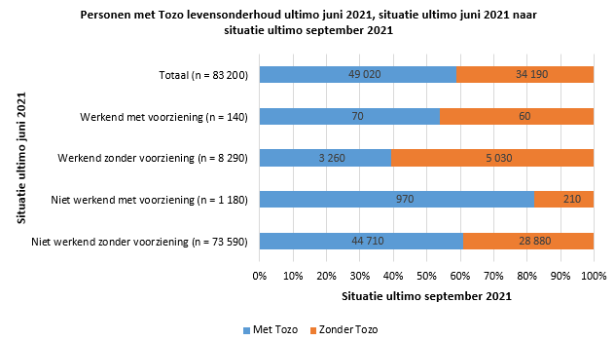
Tabel 2 - Personen met een Tozo-uitkering levensonderhoud ultimo juni 2021 naar type voorziening, situatie ultimo juni 2021 en 1-3 maanden later
In tabel 2 is opgenomen in welke mate personen met een Tozo-uitkering levensonderhoud eind juni 2021, en de drie opvolgende maanden, gebruik maakten van een bepaald type voorziening. De tabel laat bijvoorbeeld zien dat eind juni 2021 van de 83,2 duizend personen met een Tozo-uitkering 770 personen een voorziening hadden (kolom E). In de drie volgende maanden liep dit aantal maandelijks met 150 tot 200 op (kolom G tot en met I). In elke maand wordt het meest gebruik gemaakt van voorzieningen die behoren tot de hoofdcategorie 'voorziening naar werk of naar participatie', waarbij de meeste personen ultimo september 2021, namelijk duizend van de totaal 1,3 duizend personen met een voorziening, de voorziening 'coaching naar werk of naar participatie' (kolom I) ontvingen. Daarnaast volgden 210 personen ultimo die maand een training, cursus of opleiding.

Tabel 3 - Personen met een Tozo-uitkering levensonderhoud ultimo juni 2021 naar Tozo- en algemene bijstandsuitkering, werk en gemiddeld aantal uur werk per week, situatie ultimo juni 2021 en 3 maanden later.
In tabel 3 is te zien dat er 6,1 duizend personen eind juni 2021 werkzaam waren in loondienst (kolom F). Dit komt overeen met 7 procent van het totaal aantal personen met een Tozo-uitkering (kolom D). Het aantal uren dat gemiddeld per week wordt gewerkt, is ingedeeld in klassen. De laagste klasse, die van 0 uur (kolom G), betreft de situatie dat iemand ultimo van de maand wel in loondienst was, maar niet heeft gewerkt gedurende de maand. In de hoogste klasse vallen personen die gemiddeld 35 uur of meer hebben gewerkt. Het gaat om 820 personen (kolom M). De klasse '1 tot 12 uur' is het grootst en telt 2,2 duizend personen (kolom H).
In tegenstelling tot in tabel 1 wordt in tabel 3 de situatie ultimo juni niet gekruist met de situatie ultimo september. In tabel 3 is dus te zien dat er ultimo september 2021 iets meer personen werkzaam waren in loondienst (8,4 duizend personen) dan ultimo juni (6,1 duizend personen) (kolom F). Van hen werkten ultimo september 3,3 duizend met een Tozo-uitkering en 5,1 duizend zonder een Tozo- of algemene bijstandsuitkering. Tien personen ontvingen alleen algemene bijstand.
In onderstaande figuur is zichtbaar dat personen die ultimo juni 2021 een Tozo-uitkering hadden en ultimo september geen Tozo meer ontvingen meer uren werkten dan de personen die nog wel Tozo ontvingen. Personen die ultimo september 2021 nog steeds Tozo ontvingen, werkten vaker in de kleinere banen tot 12 uur.
